阅读资料
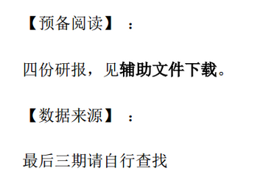
【18春训营 -价值投资新时代】任务八：医药—变局（Ⅱ）

